Git
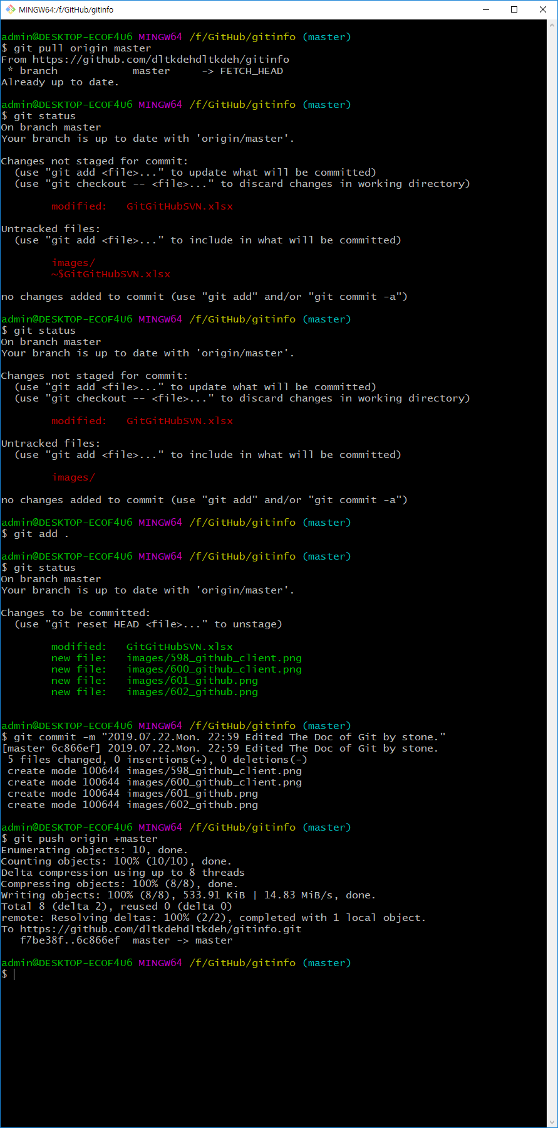
가나다
가나다
가나다
가나다
Git (깃), GitHub (깃허브) |  |  |  |  |  |  |  |  | Git 실습하기 - GitHub 계정 및 README.md 모양내기 | Git 실습하기 - Git Client 설치 및 add, commit, push 연습

Git, GitHub 설명 및 개념 정리 |  |  |  |  |  |  |  |  | Chrome 에서 확장프로그램으로 OctaTree 를 추가한다.
Window Visual SVN 설명

Git |  |  |  |  |  |  |  |  | GitHub 설치 (GitHub 가입) : https://github.com/ | Git 설치 - Git client 버전 설치
 |  |  |  |  |  |  |  |  | GitHub 홈페이지 | git 홈페이지 : https://git-scm.com/download/win (Windows용)
프로그램소스 또는 문서파일 등 분산 버전 관리 시스템 |  |  |  |  |  |  |  |  | ▶▶ [Sign up for GitHub] 클릭 ▶▶ 이름, 이메일, 패스워드 입력 | ▶▶ [Downloads] ▶▶ OS 버전에 맞는 설치 파일 다운로드
Git 작업 폴더는 모두 기록하고 있어서 추적이 가능하고, 완전한 형태의 저장소(Repository) 이다. |  |  |  |  |  |  |  |  | ▶▶ [Create an account] ▶▶ 무료(공개) 버전 또는 유료(개인 저장소) 선택 | ▶▶ 다운로드 받은 설치 파일 클릭 ▶▶ [NEXT]로 계속 진행 ▶▶ 바탕화면에 생성된 [Git Bash] 클릭하면 Shell이 뜸
 |  |  |  |  |  |  |  |  | ▶▶ [Continue] ▶▶ 설문 답변 또는 [skip this step] ▶▶ [Start a Project]
 |  |  |  |  |  |  |  |  | ▶▶ 이메일 인증 안내 화면 ▶▶ 메일의 [Verify email address] 클릭
 |  |  |  |  |  |  |  |  | ▶▶ [Start a Project]

 |  |  |  |  |  |  |  |  | GitHub Site 연결 - https://github.com/dltkdehdltkdeh/gitinfo.git | Git 윈도우버전 다운 및 설치하기 - Windows용 : https://git-scm.com/download/win
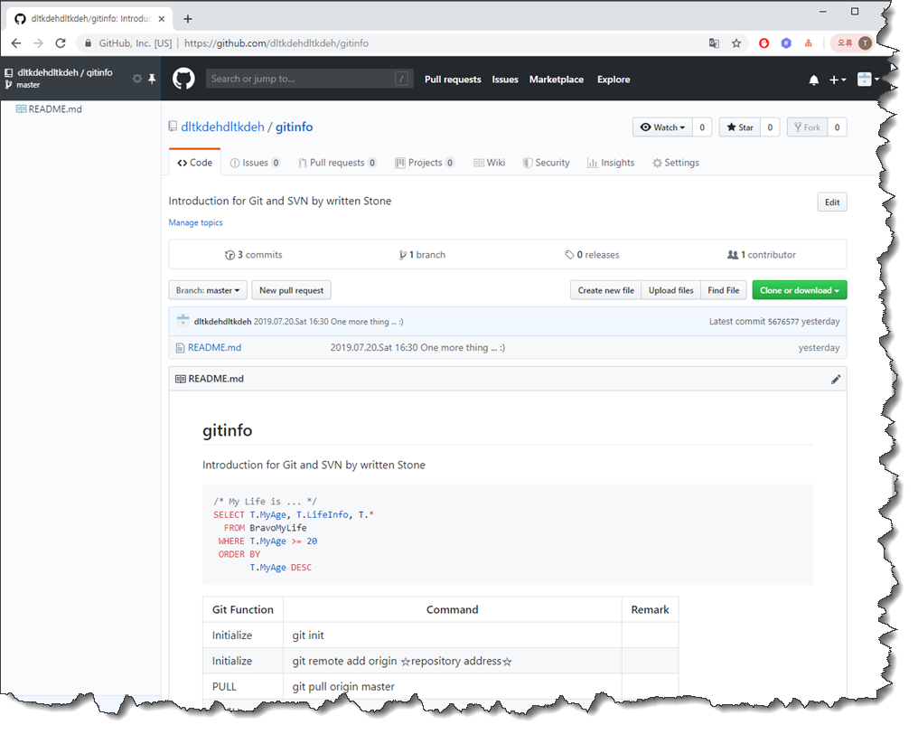
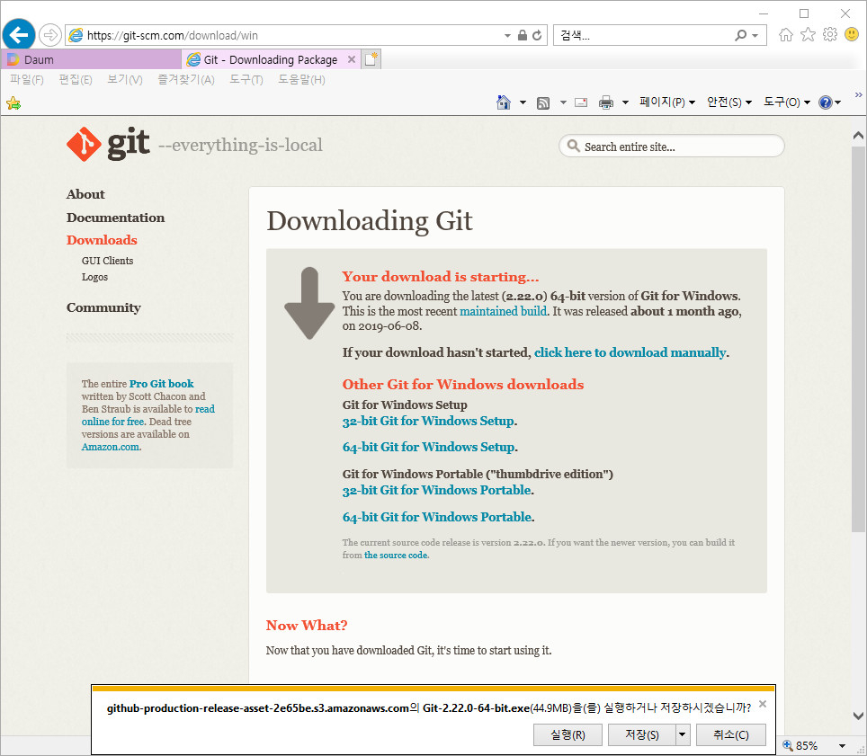
 |  | 내 컴퓨터 | git add | 스테이징 영역 | git commit | 로컬 저장소 | git push | 원격 저장소
 |  | Workspace | ▶▶▶ | Index | ▶▶▶ | (local Repository) | ▶▶▶ | (Remote Repository)
 |  | 작업파일 |  | (커밋할 파일 저장공간)

 |  |  |  |  | Git 저장구조

commit -a

add (-u)
commit

push

 |  | Workspace |  | Index |  | 로컬 저장소 |  | 원격 저장소
 |  |  |  |  |  | (local Repository) |  | (Remote Repository)

pull or rebase

fetch

checkout HEAD

checkout

diff HEAD

diff

 |  |  |  |  | Git 명령어 (command)

Git 주요 명령어

#1. Git 연결 : 초기화
git init
git remote add origin ☆repository address☆
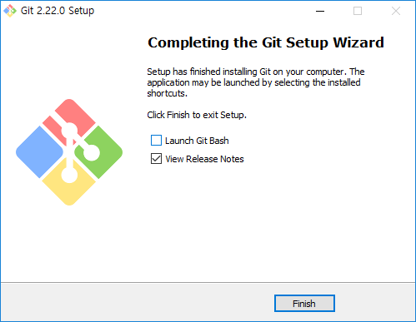
 |  |  |  |  |  |  |  |  | GitHub 계정을 만들고, 파일을 올린다. (Push) - 크롬에서 Octotree 를 설치하면 왼쪽에 탐색기처럼 나타난다.
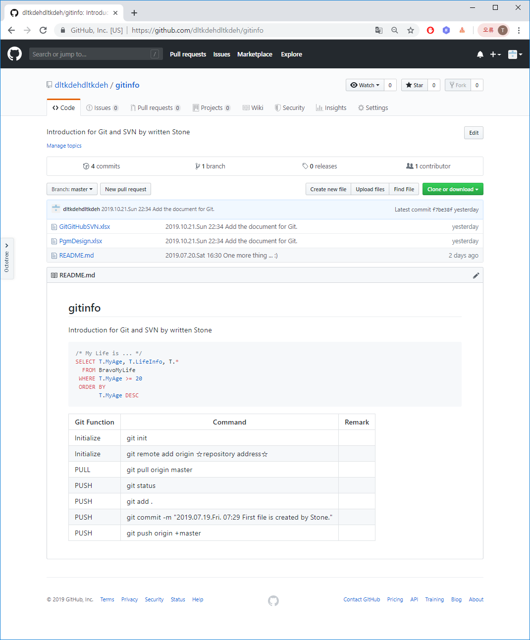
#2. PULL기능 : 로컬로 내리기
git push origin master

#3. PUSH 기능 : GitHub 로 올리기
git status
git add .
git commit -m "2019.07.19.금 07:29 First file is created by Stone."
git push origin +master

Git 특징

#1. Distributed Development

 | 전체 개발 이력을 각 개발자의 로컬로 복사본을 제공하고 변경된 이력을 다시 하나의 저장소로 복사함.
 | 이를 통해 이러한 변경은 추가개발 지점을 가져와, 로컬개발 지점과 동일하게 병합(Merge)할 수 있음.
 | 저장소는 Git Protocol 및 HTTP로 특별한 웹 서버 구성없이 쉽고 효율적으로 접근이 가능함.

#2. Strong Support for Non-linear Development

 | 신속하고 편리한 Branch 및 Merge 지원
 | 비선형(여러 갈래) 개발 이력을 시각화하고 탐색할 수 있는 강력한 도구 제공

#3. Efficient Handling of Large Projects |  |  |  |  |  |  |  |  |  | Git Bash 화면에서 git init 부터 push 까지 실행 (중간에 로그인창 나타나며, 앞서 GitHub 에 신규등록한 계정으로 로그인)

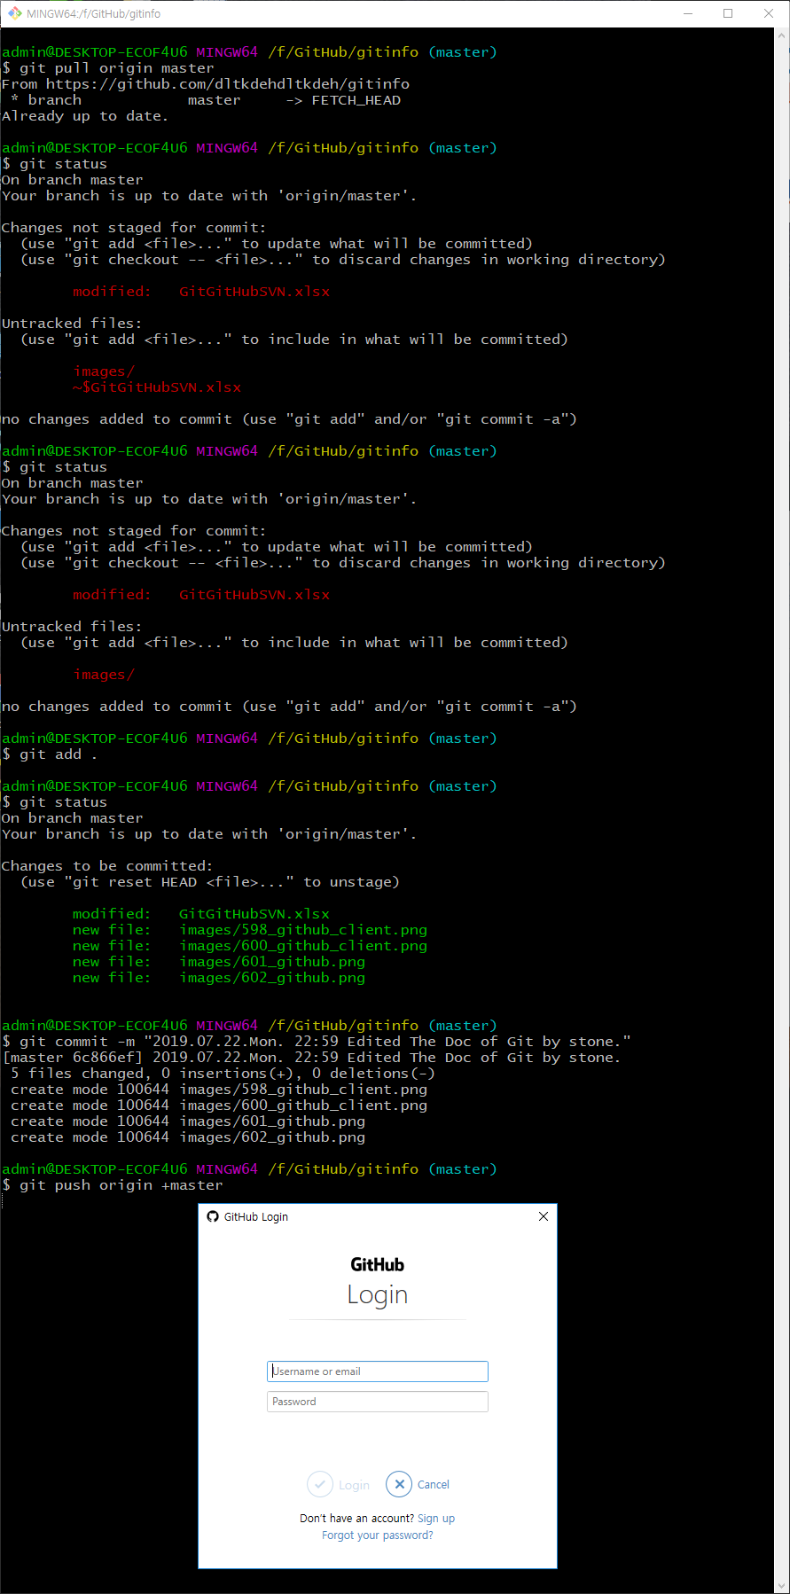
 | Git은 매우 빠르고, 대형 프로젝트나 이력이 많은 작업에 매우 합리적임
 | Git은 대부분의 다른 버전관리 시스템보다 빠르게 요청하며, 일부 작업에서는 더 빠르게 진행함
 | 최근의 정상급 오픈 소스 버전관리 시스템보다 장기간의 수정내역을 매우 효율적인 압축방법을 사용함

#4. Cryptographic Authentication of History

 | Git의 이력은 성공한 개발 이력의 Commit에 의해 개정명으로 저장됨
 | 일단 저장된 이력이 배포되면, 예전버전으로 변경하는 것은 불가능함
 | 이력은 암호화가 가능함

#5. Toolkit Design

 | UNIX의 전통에 따라 Git은 C로 작성된 많은 소규모 도구모음이며, 많은 스크립트들이 기능 보강을 제공함
 | Git은 새로운 기발한 작업을 위한 손쉬운 사용과 쉬운 스크립팅을 위한 도구를 제공함

GitHub 란?

Git을 호스팅 해주는 웹 서비스
Git 저장소 서버를 대신 유지 및 관리해주는 서비스

오픈 소스 프로젝트는 무료이며, Private 프로젝트는 유료임
다른 유저들과 함께 온라인으로 하나의 프로그램을 제작하는 것도 가능함
많은 오픈 소스 프로그램들이 GitHub를 통해 전세계 유저들에 의해 제작되고 있음

GitHub 장점

#1. 기록요구

 | 이슈(Issue)를 사용해 버그를 기록하거나 개발하고 싶은 새로운 기능을 구체화할 수 있음

#2. 독립된 히스토리(History)에 대한 협력

 | Branch와 Pull Requests를 이용하여 다른 Branch 또는 기능에 협력할 수 있음

#3. 진행 중인 작업 검토

 | Pull Requests 목록을 통해 현재 무슨 작업이 진행되고 있는지 모두 볼 수 있음
 | 특정 Pull Request를 클릭하여 최근의 변경 내용과 변경에 관한 모든 논의 내용을 볼 수 있음

#4. 팀의 작업 진척 상황 확인

 | 펄스(Pulse)를 훑어보거나 Commit History를 살펴보면 팀의 작업 진척 상황을 알 수 있음

 |  |  |  |  |  |  |  |  |  | 로그인을 하면 push 명령어를 통해 원격저장소(remote repository) 로 폴더, 파일 전송된다.

SVN
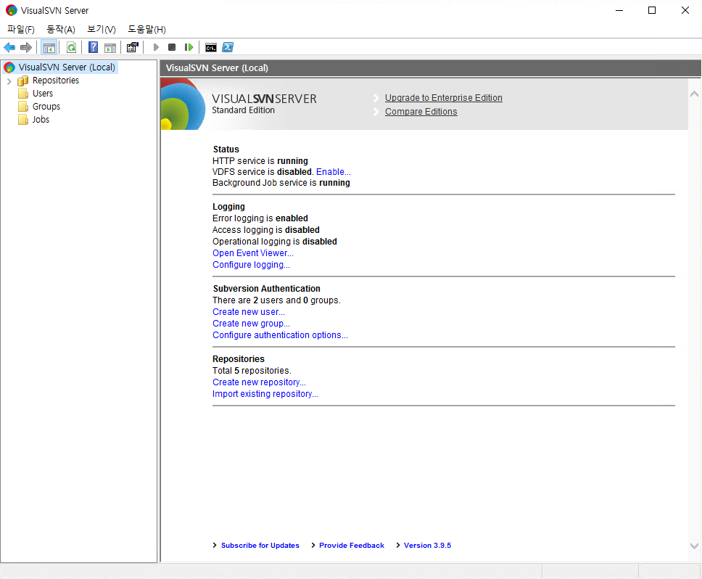
SVN (Visual SVN Server, 윈도우버전) | Visaul SVN 설치 Snapshot | SVN 클라이언트 설치

SVN 설치 - https://www.visualsvn.com/ | SVN 설치 및 주요기능 확인

일반적으로 Linux 에서 SVN 을 사용하였지만, 윈도우용 SVN Server 도 추천한다. | SVN 의 경우 Commit, Update 를 통해 SVN 서버에 파일을 올리고, 다운받는 것으로만 생각했는데,
 | 최근 Git 과 비슷한 형태로 확인할 수 있다.
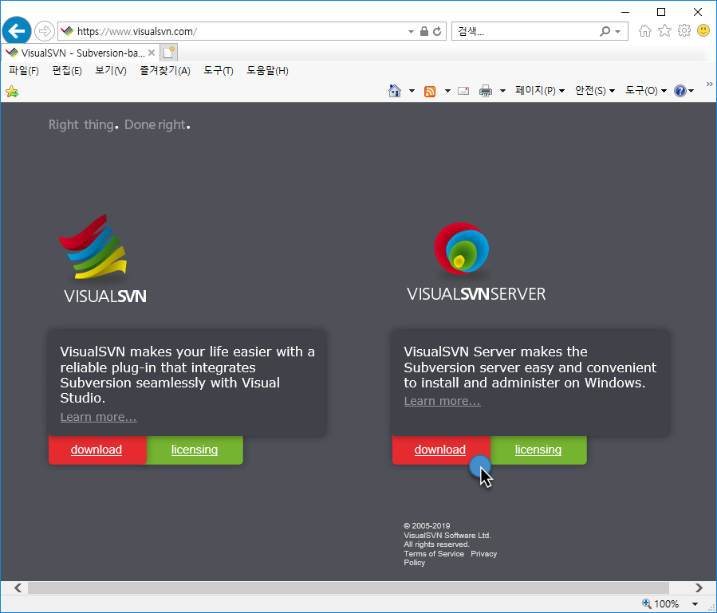

무료사용! 15 user Community 버전의 경우 무료로 사용할 수 있다.

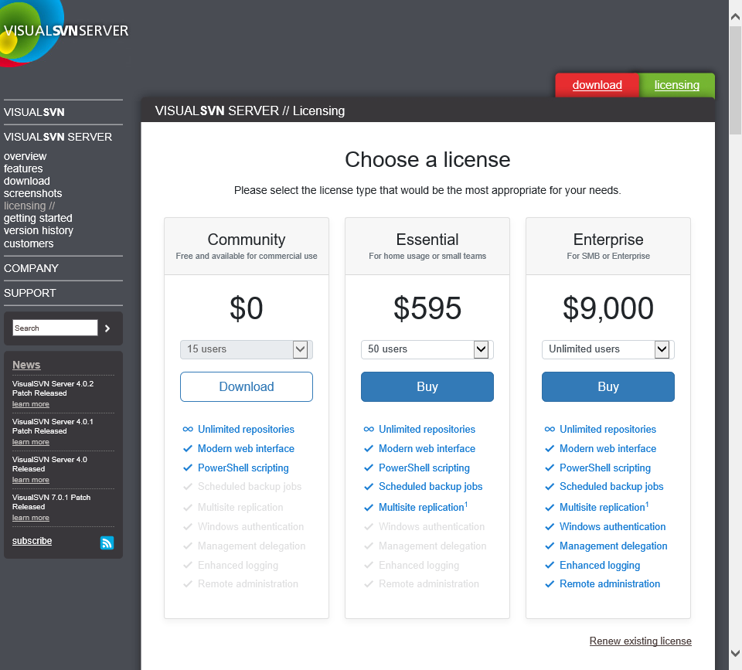

다운로드 받아서 설치해보자.

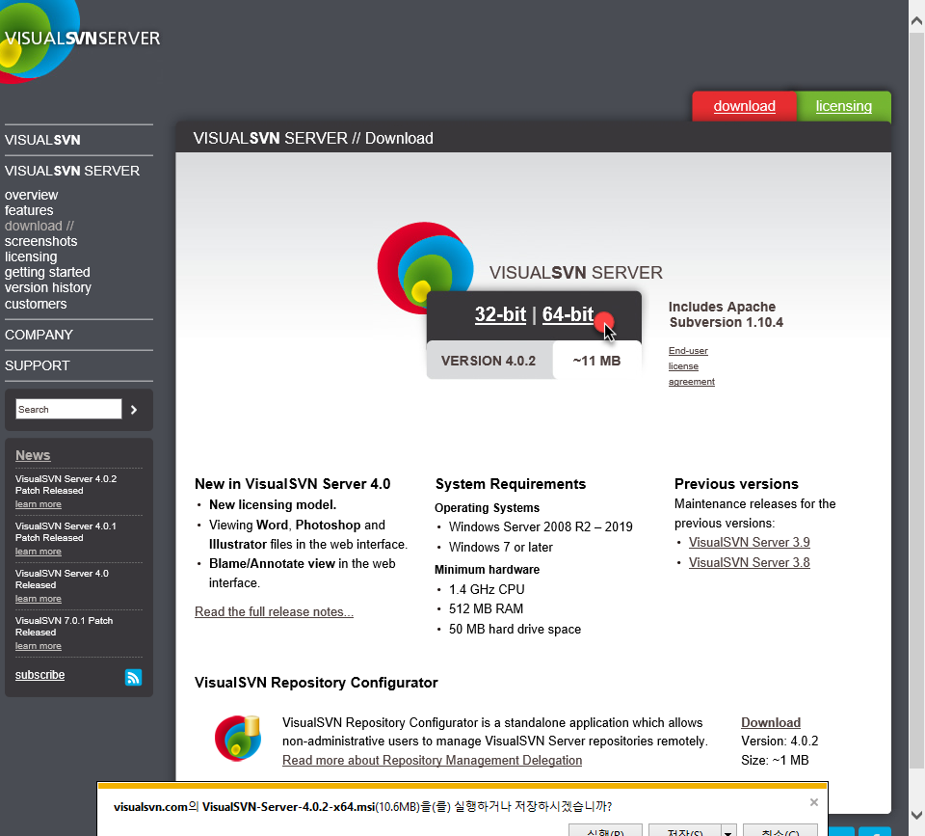

실제 사용하고 있는 화면 사례 (Logging 기능 등을 이용하면 운영체제에서 로그를 남길 수는 있으나, 유료버전이 되므로 기본값 disable 상태를 유지한다)

